상품제안서
[아리에나] 골드탑 수납형 304 스텐 텀블러 500ml | 상품코드: F25144

 |  |  |  |  |  |  | 02-412-0044 | www.easy1.co.kr
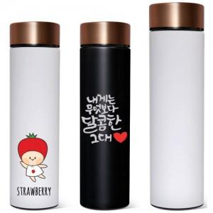

【상세/제작정보】 | ※ UV 풀칼라인쇄 별도문의 부탁드립니다.

【인쇄/포장옵션】 | 실크, 레이저 / 포장지포장

【공급단가】 | 수량 | 100~ | 300~ | 500~ | 1,000~ | 3,000~
*VAT별도 | 단가 | 7,150원 | 6,890원 | 6,620원 | 6,360원 | 6,200원

【상품 URL】 | https://dev.easy1.co.kr:443/src/goods_detail.php?gdno=25144

